Sheet1
◆スイッチング_確認課題

 | 選択肢の中から正解を選択し、回答しましょう。

 | 問題 | 選択肢 | 回答
1 | 個別のブロードキャスト ドメインを作成するためにどのスイッチング概念が使用されますか? | A. STP B. VTP C. VLAN D. CSMA/CD | C | 【正解】 C 【正解の理由】 VLAN はスイッチ上で論理的にネットワークを分割し、各 VLAN を独立したブロードキャストドメインとして扱えるようにする技術である。これにより、ネットワーク内で不要なブロードキャストが広がらず、セグメントごとの分離と管理が可能になる。 【不正解の理由】 A：STP はループ防止のためのプロトコルであり、ブロードキャストドメインは分割しない。 B：VTP は VLAN 情報を配布する仕組みで、ドメイン作成そのものではない。 C：正解。VLAN はブロードキャストドメインを分割する。 D：CSMA/CD は古い共有イーサネットのアクセス制御方式で、ドメイン分割とは無関係。
2 | 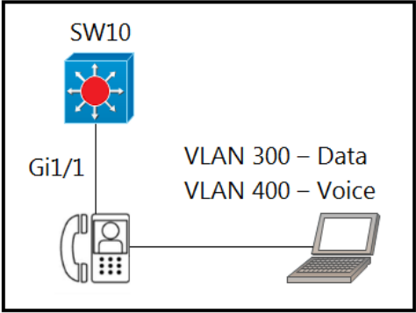 展示を参照してください。エンジニアは、音声およびデータ トラフィックに対応できるように GigabitEthernet1/1 を構成する必要があります。このタスクを達成できるのはどの構成ですか? | A. interface gigabitethernet1/1 switchport mode access switchport access vlan 300 switchport voice vlan 400 B. interface gigabitethernet1/1 switchport mode trunk switchport trunk vlan 300 switchport trunk vlan 400 C. interface gigabitethernet1/1 switchport mode access switchport voice vlan 300 switchport access vlan 400 D. interface gigabitethernet1/1 switchport mode trunk switchport trunk vlan 300 switchport voice vlan 400 | A | 【正解】 A 【正解の理由】 音声（VoIP）とデータを同じポートで扱う場合、ポートは「アクセスポート」で動作し、データ用に access VLAN、音声用に voice VLAN を設定する必要があります。 選択肢 A は mode access + access VLAN（300）+ voice VLAN（400） の正しい組み合わせで構成されており、音声とデータを適切に分離したまま同一物理ポートで利用できます。 【不正解の理由】 A：正解。 B：トランクモードは音声＋データの単一端末接続には不要で不適切。 C：access VLAN と voice VLAN が逆で役割が誤っている。 D：トランクモードに voice VLAN を付けているが、クライアント接続用の一般的な構成ではない。
3 | Cisco IP Phone は、接続された PC からタグなしのデータ トラフィックを受信します。電話ではどのようなアクションが実行されますか? | A. トラフィックがドロップされます。 B. トラフィックが変更されずに通過できるようにします。 C. トラフィックにネイティブ VLAN のタグを付けます。 D. トラフィックにデフォルト VLAN のタグを付けます。 | B | 【正解】 B 【正解の理由】 Cisco IP Phone は、PC から送られてくるデータ用トラフィック（タグなし＝未タグ）を そのままの状態でスイッチへ中継（パススルー） します。 IP Phone がタグを付けるのは 自身の音声トラフィックのみ（voice VLAN タグ付け） であり、PC のデータトラフィックには一切タグを追加しません。 そのため、PC のデータは 未タグのまま通過（pass-through） されます。 【不正解の理由】 A：PC データはドロップされない。 B：正解。PC トラフィックは未変更で通過する。 C：ネイティブ VLAN タグを付ける動作はしない。 D：デフォルト VLAN でタグを付ける処理は行わない。
4 | 展示を参照してください。管理者は音声 VLAN を構成する役割を担っています。Cisco 電話機がスイッチのギガビットイーサネット3/1/4 ポートに接続されている場合、どのような結果が予想されますか? | A. 電話機とその電話機に接続されているワークステーションには VLAN 接続がありません。 B. 電話機は VLAN 50 でデータを送受信しますが、電話機に接続されたワークステーションは VLAN 1 でデータを送受信します。 C. 電話機は VLAN 50 でデータを送受信しますが、電話機に接続されているワークステーションには VLAN 接続がありません。 D. 電話機とその電話機に接続されているワークステーションは、VLAN 50 でデータを送 受信します。 | B | 【正解】 B 【正解の理由】 設定では「switchport voice vlan 50」しか指定されていないため、 ・電話機（IP Phone）は VLAN 50 でタグ付きフレームを送受信します。 一方、データ VLAN（PC 用 VLAN）が 未設定 の場合、スイッチポートはデフォルトで VLAN 1 をデータ VLAN として扱います。 そのため、 ・電話機の後ろに接続されている PC のトラフィックは VLAN 1（未タグ）で送られる という動作になります。 【不正解の理由】 A：PC も電話も VLAN に接続されるため誤り。 B：正解。音声は VLAN 50、PC のデータは VLAN 1。 C：PC は VLAN 1 に接続されるため誤り。 D：PC は VLAN 50 には入らないため誤り。
5 | 展示を参照してください。エンジニアは、以前の構成を変更せずに、新しい VLAN を既存のトランクに挿入するように求められます。このタスクを実行するコマンドはどれですか? | A. switchport trunk allowed vlan 100-104 B. switchport trunk allowed vlan 104 C. switchport trunk allowed vlan all D. switchport trunk allowed vlan add 104 | D | 【正解】 D 【正解の理由】 既存のトランクに追加の VLAN を“上書きせずに”挿入する場合は、 switchport trunk allowed vlan add 104 を使用します。 このコマンドは現在の許可 VLAN リストに「104 を追加する」だけで、既存の設定を一切消しません。 【不正解の理由】 A：100–104 に上書きし、既存の VLAN 設定が消えるため不適切。 B：許可 VLAN を“104 のみに”上書きしてしまうため誤り。 C：全 VLAN を許可してしまい、要件と異なる。 D：正解。既存の許可 VLAN を保持したまま 104 を追加できる。
6 | 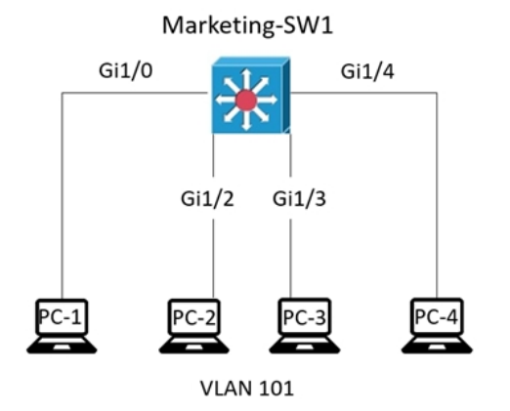 展示を参照してください。Marketing-SW1 の MAC アドレス テーブル全体を次に示します。PC-4 が PC-1 にフレームを送信するとき、スイッチは何をしますか? | A. MAC アドレス テーブルの検索を実行し、エントリが見つからないためフレームを破棄します。 B. レイヤ 2 MAC アドレスをレイヤ 3 IP アドレスにマッピングし、フレームを転送します。 C. 送信元 MAC アドレスとポートをテーブルに挿入し、フレームを PC-1 に転送します。 D. PC-1 が接続されているポートを除くすべてのポートからフレームがフラッディングさ れます。 | C | 【正解】 C 【正解の理由】 PC-4 から送られたフレームを受信すると、まず 送信元 MAC アドレス（PC-4）と受信ポート（Gi1/3）を MAC テーブルに学習（登録） します。その後、宛先 MAC が PC-1（Gi1/0）ですでに MAC テーブルに登録されているため、スイッチは フレームを PC-1 のポートに転送します（ユニキャスト転送）。 【不正解の理由】 A：宛先 MAC（PC-1）はテーブルに存在するため破棄されない。 B：レイヤ2スイッチは MAC と IP をマッピングしないため誤り。 C：正解。送信元 MAC を学習し、宛先 MAC が既知なのでユニキャスト転送する。 D：宛先 MAC は既知なのでフラッディングは行われない。
7 | 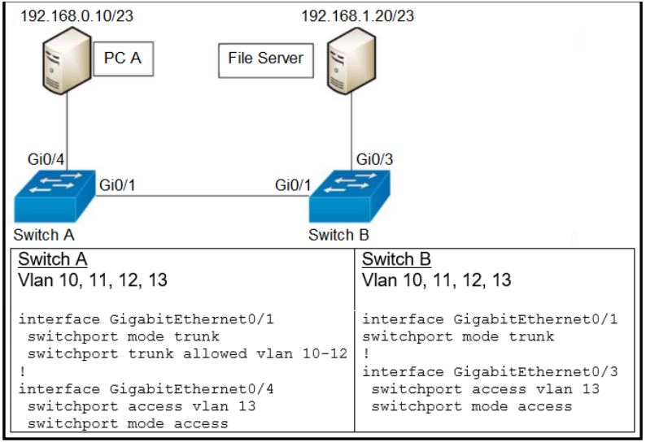 展示を参照してください。ネットワーク エンジニアは、PC A とファイル サーバー間の通信を構成する必要があります。他の通信の中断を防ぐには、どのコマンドを設定する必要がありますか? | A. スイッチポート トラックは VLAN 12 を許可します B. スイッチポート トラックは vlan なしを許可します C. スイッチポート トラックは VLAN 追加 13 を許可します D. スイッチポート トラックは VLAN 削除 10-11 を許可しました | C | 【正解】 C 【正解の理由】 図では既存のトランクで VLAN 10–12 が許可されており、新たに PC A とファイルサーバーの通信に VLAN 13 を追加する必要があります。 既存の設定を壊さず、追加で VLAN 13 だけを許可するには「allowed vlan add 13」 を使います。 これにより他の通信への影響を最小限にしながら VLAN 13 をトランクに投入できます。 【不正解の理由】 A：VLAN 12 のみ追加では目的の VLAN 13 が許可されない。 B：vlan なし（all 削除）などは存在せず、意味的に誤り。 C：正解。既存の許可 VLAN を保持しつつ VLAN 13 を追加できる。 D：VLAN を削除してしまうため既存通信が中断される。
8 | 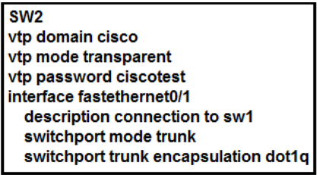 展示を参照してください。SW2 はこの VTP ドメイン内の他のスイッチとどのように対話しますか? | A. ネットワーク上の VTP クライアントからの VTP アップデートをトランク ポートで 送信し、処理します。 B. ネットワーク上の VTP クライアントからの VTP アップデートをアクセス ポートで 処理します。 C. すべての VTP サーバからアップデートを受信し、ローカルに設定されたすべての VLAN をすべてのトランク ポートに転送します。 D. トランク ポートで受信した VTP アドバタイズメントのみを転送します。 | D | 【正解】 D 【正解の理由】 SW2 は VTP Transparent モードとして動作しているため、 「VTP の内容を自分では使わず、ただ通り道として流すだけ」です。 つまり、 ・VLAN 情報は自分では更新しない ・受け取った VTP 広告（アドバタイズメント）を他のスイッチへ転送するだけ この動作が選択肢 D の内容そのものなので、D が正解です。 【不正解の理由】 A：Transparent は VTP 更新を処理しないため誤り。 B：VTP はアクセスポートで扱わないため誤り。 C：Transparent は VLAN データベースを更新しないため誤り。 D：Transparent が行うのは「転送のみ」で正しい。
9 | 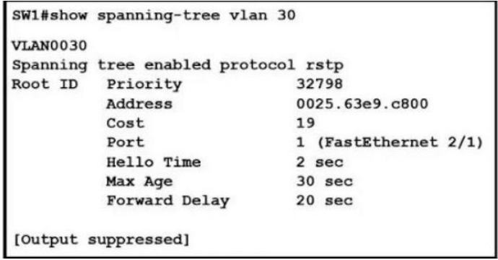 展示を参照してください。この構成に関する 2 つの結論は何ですか? (2 つお選びください。) | A. スパニングツリー モードは Rapid PVST+ です。 B. これはルートブリッジです。 C. スパニングツリー モードは PVST+ です D. 指定ポートは FastEthernet 2/1 です E. ルート ポートは FastEthernet 2/1 です。 | AE | 【正解】 A E 【正解の理由】 RSTP と表示されているため Rapid PVST+（Cisco の RSTP 実装）で動作している。 また、出力に「Root ID」が別スイッチを示しており、自分はルートではないため、FastEthernet2/1 がルートポートとなる。 【不正解の理由】 A：RSTP と表示されているため正しい。 B：Root ID が自分ではないのでルートブリッジではない。 C：PVST+ ではなく RSTP（Rapid PVST+）のため誤り。 D：Fa2/1 は指定ポートではなくルートポートのため誤り。 E：ルートブリッジが別に存在しており、自スイッチ側の Fa2/1 がルートポートとなるため正しい。
10 | ルートポートの選択プロセス中に最初に使用される基準は何ですか? | A. ローカルポート ID B. ルートブリッジまでの最低パスコスト C. 最も低い隣接ブリッジ ID D. 最も低いネイバーのポート ID | B | 【正解】 B 【正解の理由】 ルートポートは「ルートブリッジへ最も早く到達できるポート」が選ばれるため、最初の比較基準は必ず“ルートブリッジまでのパスコスト”になる。 【不正解の理由】 A：パスコストが同じ時の最後の比較要素のため誤り。 C：隣接ブリッジ ID はパスコスト一致時の次の比較要素のため誤り。 D：ネイバーのポート ID もさらに後の比較要素のため誤り。
11 | 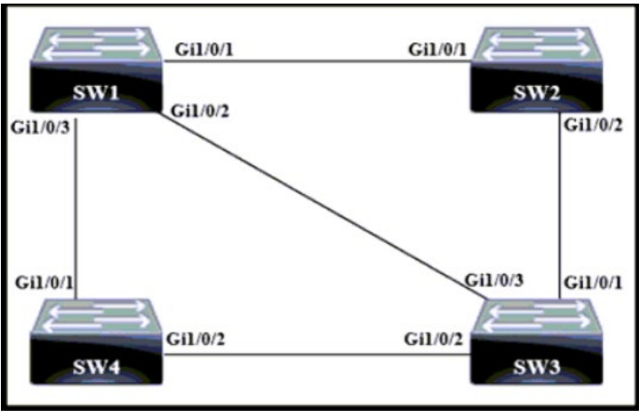 展示を参照してください。どのスイッチがルートブリッジになりますか? | A. SW 1 - Bridge Priority - 20480 - mac-address 00:10:a1:71 :e3:35 B. SW 2 - Bridge Priority - 20480 - mac-address 00:10:a1:54:4e:50 C. SW 3 - Bridge Priority - 57344 - mac-address 00:10:a1:93:09:2d D. SW 4 - Bridge Priority - 57344 - mac-address 00:10:a1:57:61:80 | B | 【正解】 B 【正解の理由】 ルートブリッジはブリッジIDが最も小さいスイッチが選出されます。 ブリッジIDは以下の順序で比較されます。 1. ブリッジプライオリティ： 値が小さい方が優先される。 2. MACアドレス： プライオリティが同じ場合、MACアドレスの値が小さい方が優先される。 【不正解の理由】 A：MACアドレス（...71...）がSW 2（...54...）よりも大きいため誤り。 C：プライオリティが他より数値が高いため誤り。 D：プライオリティが他より数値が高いため誤り。
12 | 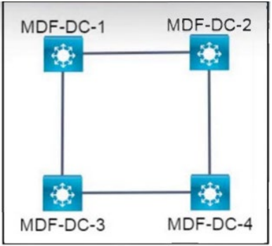 展示を参照してください。すべてのスイッチはデフォルトの STP 優先順位で設定されます。STP の選択中、すべてのインターフェイスが同じ VLAN 内にある場合、どのスイッチがルート ブリッジになりますか? | A. MDF-DC-1: 0d:E0:43:96:02:30 B. MDF-DC-2: 0d:0E:18:1B:05:97 C. MDF-DC-4: 0d:E0:19:A1:B3:19 D. MDF-DC-3: 0d:0E:18:2A:3C:9D | B | 【正解】 B 【正解の理由】 STP は「最も小さいブリッジID（優先度＋MACアドレス）」を持つスイッチをルートブリッジに選ぶ。 全スイッチがデフォルト優先度（32768）なので、次に MAC アドレスで比較する。 選択肢の中で最も小さい MAC アドレスは MDF-DC-2（0d:0E:18:1B:05:97）であり、これがルートになる。 【不正解の理由】 A：MAC アドレスが B より大きいためルートにならない。 B：MAC アドレスが最も小さいため正しい。 C：MAC アドレスが大きくルートにはならない。 D：B より MAC アドレスが大きいためルートにならない。
13 | 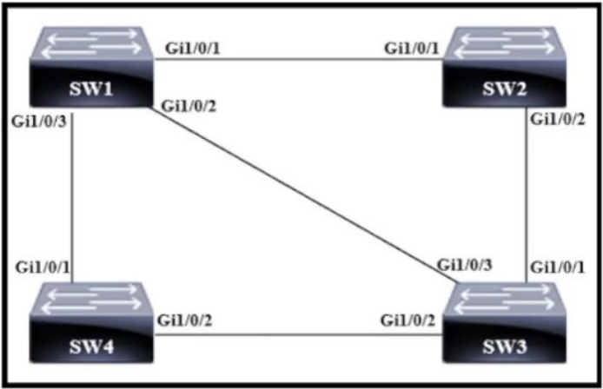 展示を参照してください。どのスイッチがルートブリッジになりますか? | A. SW 1 - Bridge Priority - 32768 - mac-address 0f:d7:9e:13:ab:82 B. SW 2 - Bridge Priority - 40960 - mac-address 05:d8:33:09:8f:89 C. SW 3 - Bridge Priority - 32768 - mac-address 01:1c:6c:66:b7:70 D. SW 4 - Bridge Priority - 40960 - mac-address 04:44:97:51:63:17 | C | 【正解】 C 【正解の理由】 ルートブリッジは「優先度が最も低く、さらに MAC アドレスが最も小さいスイッチ」が選ばれる。 A と C は同じ優先度 32768 だが、MAC アドレスは C（01:1c:6c:66:b7:70）が A より小さいため C がルートになる。 【不正解の理由】 A：優先度は良いが MAC が C より大きく負ける。 B：優先度が 40960 と高いため候補外。 C：最も低い優先度＋最も小さい MAC で正しい。 D：優先度が 40960 と高いため候補外。
14 | 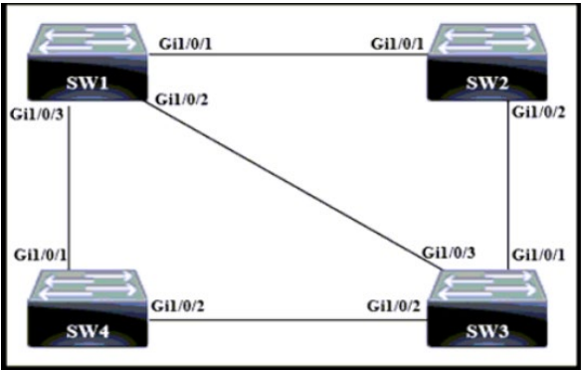 展示を参照してください。どのスイッチがルートブリッジになりますか? | A. SW1 - Bridge Priority - 8192 - mac-address 05:4a:f7:06:33:22 B. SW2 - Bridge Priority - 8192 - mac-address 05:52:bd:0c:be:69 C. SW3 - Bridge Priority - 61440 - mac-address 06:15:2e:7f:20:58 D. SW4 - Bridge Priority - 61440 - mac-address 0a:e5:03:a6:6e:37 | A | 【正解】 A 【正解の理由】 STPでは「最も小さいブリッジID（優先度＋MAC）」がルートブリッジになる。 優先度8192のSW1とSW2が候補だが、MACアドレスがより小さいSW1が選ばれる。 【不正解の理由】 A：優先度が最も低く、MACも最小で正しい。 B：優先度は同じだがMACがSW1より大きいため誤り。 C：優先度が61440と高く候補外。 D：優先度が61440と高く候補外。
15 | 別のスイッチに接続されているインターフェイスで PortFast が有効になっている場合はどうなりますか? | A. スイッチ リンクがダウンすると、ルート ポートの選択とスパニング ツリーの再計算 が高速化されます。 B. スパニングツリーが収束した後、PortFast は BPDU を受信するすべてのポートをシャットダウンします。 C. VTP は、VLAN 設定情報をスイッチからスイッチに自動的に伝播することができます。 D. スパニングツリーがスイッチング ループを検出できないため、ブロードキャスト スト ームが発生する可能性が高くなります。 | D | 【正解】 D 【正解の理由】 PortFast は本来 PC などの端末用で、スイッチ接続に使うと STP が正しく働かずループを検出できなくなる。結果としてブロードキャストストームが発生しやすくなる。 【不正解の理由】 A：PortFast は STP 再計算を高速化するためのものではなく誤り。 B：PortFast は BPDU 受信でシャットダウンしない（BPDU Guard と混同）。 C：VTP の動作とは関係がないため誤り。 D：PortFast により STP が機能せず、ループ検出不能になるため正しい。
16 | ラーニング ステートとリスニング ステートを回避し、ポートを即座にフォワーディングステートに設定するスパニング ツリー拡張機能はどれですか? | A. BPDUfilter B. PortFast C. Backbonefast D. BPDUguard | B | 【正解】 B 【正解の理由】 PortFast は STP の学習・リスニング状態をスキップし、接続直後にフォワーディングへ移行させるため、即座に通信可能にする機能だから。 【不正解の理由】 A：BPDU を無視する動作であり、状態を即フォワーディングにする機能ではない。 B：PortFast は学習・リスニングをスキップして即フォワーディングにするため正しい。 C：ルートリンク障害時の収束を早める機能であり、状態スキップとは無関係。 D：BPDU を受けた際にポートをエラーディセーブルにする保護機能であり、状態スキップではない。
17 | インターフェイス上で PortFast を設定する利点は何ですか? | A. インターフェイスに入るフレームには、より高い優先順位が付けられ、スイッチによっ てより高速に処理されます。 B. ケーブルを接続すると、インターフェイスを使用してユーザー データをより速く送受 信できるようになります。 C. インターフェイスに入力されるリアルタイムの音声およびビデオ フレームがより高速 に処理されます。 D. ケーブルが接続されると、インターフェイスはそのケーブル タイプで利用可能な最速 の速度設定を使用します。 | B | 【正解】 B 【正解の理由】 PortFast は STP のリスニング／ラーニング状態をスキップし、リンクアップ時にすぐフォワーディング状態に入るため、端末がすぐ通信できるようになる。 【不正解の理由】 A：フレームの優先順位とは無関係。 B：PortFast により STP 収束を待たず通信開始できるため正しい。 C：リアルタイム処理性能とは関係ない。
18 | ブリッジ上で最適な BPDU を受信した場合、ポートはどのタイプになりますか? | A. 指定ポート B. バックアップポート C. 代替ポート D. ルートポート | D | 【正解】 D 【正解の理由】 最適（最も良い）BPDU を受信したポートは、ルートブリッジへ最も近いポートと判断されるため、ルートポートに選ばれる。 【不正解の理由】 A：指定ポートは自スイッチ側が最良経路の場合に選ばれるため誤り。 B：バックアップポートは同一セグメント内の冗長経路用で最良 BPDU とは無関係。 C：代替ポートは別経路の待機用で、最良 BPDU を受信したポートではない。 D：最良 BPDU を受信したポートがルートポートになるため正しい。
19 | Rapid PVST+ の共有 LAN セグメント上のバックアップ ポートの動作モードと役割は何ですか? | A. 学習モード。LAN から離れたトラフィックを処理するルート ブリッジへの最短パスを 提供します。 B. ブロッキング モードであり、指定されたブリッジへの代替パスを提供します。 C. 転送モードであり、各 VLAN のルート ブリッジへの最低コストのパスを提供します。 D. リスニング モードであり、ルート ブリッジへの代替パスを提供します。 | B | 【正解】 B 【正解の理由】 バックアップポートは、同一セグメント上で指定ポートの“予備”として待機し、通常はブロッキング状態で動作する。指定ポートが使えなくなった時にすぐ代替パスとして利用されるため。 【不正解の理由】 A：バックアップポートは学習モードにはならない。 B：正しく、ブロッキングで待機する代替パス。 C：バックアップポートは転送モードにはならない。 D：リスニングモードにもならず、常時ブロッキングのため誤り。

